手順 ②～⑨
ヒストグラム |  |  | ②データ区間（階級幅）を設定 |  |  |  | ③データをクリック
 |  | データセル | 階級数 | 5.3 | 階級幅 | 4 | ④データ分析をクリック
 |  | 価格（円） | ＭＡＸ及びＭＩＮが入るように |  |  |  | ⑤分析ツールからヒストグラムを選択
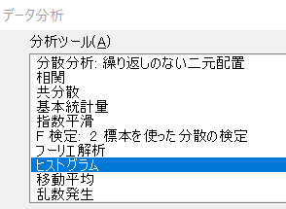
 | 1 | 80 | 70
 | 2 | 75 | 74
 | 3 | 80 | 78
 | 4 | 75 | 81
 | 5 | 90 | 85
 | 6 | 80 | 89
 | 7 | 80 | 93
 | 8 | 90 | 96
 | 9 | 80
 | 10 | 85
 | 11 | 85 |  |  |  |  | ⑥～⑨入力範囲、データ区間、出力先を入力し、グラフ作成にレ点入れる
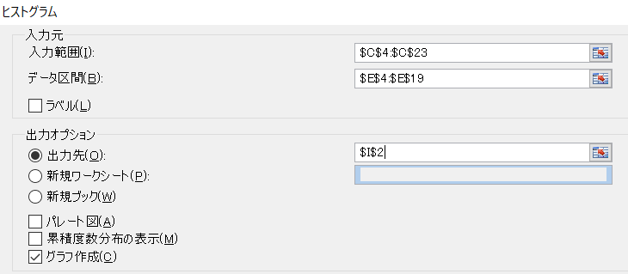
 | 12 | 95
 | 13 | 90
 | 14 | 90
 | 15 | 85
 | 16 | 85
 | 17 | 80
 | 18 | 85
 | 19 | 90
 | 20 | 80
 | ＭＡＸ | 95
 | ＭＩＮ | 75
 | データ数 | 20
 | ①MAX、ＭＩＮ及びデータ数を算出

手順⑩
ヒストグラム
ヒストグラム |  |  | ②データ区間を設定 |  |  |  |  |  | ⑩ヒストグラムが描かれる
 |  | データセル | 階級数 | 5.3 | 階級幅 | 4 | データ区間 | 頻度
 |  | 価格（円） | ＭＡＸ及びＭＩＮが入るように |  |  |  | 70 | 0
 | 1 | 80 | 70 |  |  |  | 74 | 0
 | 2 | 75 | 74 |  |  |  | 78 | 2
 | 3 | 80 | 78 |  |  |  | 81 | 7
 | 4 | 75 | 81 |  |  |  | 85 | 5
 | 5 | 90 | 85 |  |  |  | 89 | 0
 | 6 | 80 | 89 |  |  |  | 93 | 5
 | 7 | 80 | 93 |  |  |  | 96 | 1
 | 8 | 90 | 96 |  |  |  |  | 0
 | 9 | 80
 | 10 | 85
 | 11 | 85
 | 12 | 95
 | 13 | 90
 | 14 | 90
 | 15 | 85
 | 16 | 85
 | 17 | 80
 | 18 | 85
 | 19 | 90
 | 20 | 80
 | ＭＡＸ | 95
 | ＭＩＮ | 75
 | データ数 | 20
 | ①MAX、ＭＩＮ及びデータ数を算出

手順⑪、実行結果,
ヒストグラム |  |  | ②データ区間を設定 |  |  |  |  |  | ⑪ヒストグラムの体裁を整える
 |  | データセル | 階級数 | 5.3 | 階級幅 | 4 | データ区間 | 頻度 | ラベル、タイトルを記入。短冊の幅を変更（右クリック→データ書式設定→要素間隔0％）
 |  | 価格（円） | ＭＡＸ及びＭＩＮが入るように |  |  |  | 70 | 0
 | 1 | 80 | 70 |  |  |  | 74 | 0
 | 2 | 75 | 74 |  |  |  | 78 | 2
 | 3 | 80 | 78 |  |  |  | 81 | 7
 | 4 | 75 | 81 |  |  |  | 85 | 5
 | 5 | 90 | 85 |  |  |  | 89 | 0
 | 6 | 80 | 89 |  |  |  | 93 | 5
 | 7 | 80 | 93 |  |  |  | 96 | 1
 | 8 | 90 | 96 |  |  |  |  | 0
 | 9 | 80
 | 10 | 85
 | 11 | 85
 | 12 | 95
 | 13 | 90
 | 14 | 90
 | 15 | 85
 | 16 | 85
 | 17 | 80
 | 18 | 85
 | 19 | 90
 | 20 | 80
 | ＭＡＸ | 95
 | ＭＩＮ | 75
 | データ数 | 20
 | ①MAX、ＭＩＮ及びデータ数を算出

(参考）階級幅
階級数７
階級数15
体重[ｋｇ] |  |  |  |  |  |  |  |  |  |  | N数 | 220 |  |  | 体重[kg] | 頻度 |  | 体重[kg] | 頻度
43 | 44 | 52 | 41 | 43 | 44 | 56 | 44 | 54 | 54 | 66 | スタージェスの公式 |  | 7.8 | 10 | 10 | 0 | 10 | 10 | 0
44 | 45 | 52 | 42 | 44 | 42 | 60 | 64 | 61 | 55 | 36 | データ数 |  | 階級数 | 22 | 22 | 1 | 15 | 15 | 0
51 | 43 | 52 | 44 | 54 | 41 | 68 | 42 | 44 | 56 | 56 | 50 ～ 100 |  | 6 ～ 10 | 34 | 34 | 10 | 20 | 20 | 1
55 | 52 | 45 | 56 | 60 | 58 | 41 | 54 | 57 | 62 | 55 | 100 ～ 250 |  | 7 ～ 12 | 46 | 46 | 80 | 25 | 25 | 1
64 | 61 | 54 | 56 | 40 | 41 | 44 | 39 | 33 | 62 | 53 | 250以上 |  | 10 ～ 20 | 58 | 58 | 86 | 30 | 30 | 3
61 | 40 | 53 | 52 | 55 | 40 | 65 | 57 | 31 | 42 | 53 | MAX | 78 |  | 70 | 70 | 39 | 35 | 35 | 7
54 | 50 | 43 | 51 | 54 | 56 | 30 | 64 | 57 | 54 | 52 | MIN | 18 |  | 82 | 82 | 4 | 40 | 40 | 25
65 | 60 | 43 | 43 | 52 | 59 | 44 | 59 | 36 | 43 | 54 |  |  |  |  | 次の級 | 0 | 45 | 45 | 54
56 | 55 | 57 | 51 | 43 | 66 | 57 | 70 | 59 | 51 | 61 |  |  |  |  |  |  | 50 | 50 | 3
37 | 62 | 51 | 56 | 51 | 63 | 44 | 32 | 56 | 65 | 26 |  |  |  |  |  |  | 55 | 55 | 60
67 | 45 | 61 | 42 | 78 | 52 | 39 | 45 | 40 | 38 | 28 |  |  |  |  | 体重[kg] | 頻度 | 60 | 60 | 34
階級数10
24 | 45 | 50 | 55 | 52 | 59 | 39 | 66 | 36 | 42 | 55 |  |  |  | 10 | 10 | 0 | 65 | 65 | 19
18 | 58 | 51 | 56 | 52 | 54 | 64 | 40 | 53 | 36 | 36 |  |  |  | 18 | 18 | 1 | 70 | 70 | 9
51 | 59 | 47 | 51 | 44 | 42 | 63 | 53 | 39 | 43 | 36 |  |  |  | 26 | 26 | 2 | 75 | 75 | 3
74 | 38 | 58 | 51 | 52 | 43 | 52 | 44 | 51 | 44 | 38 |  |  |  | 34 | 34 | 8 | 80 | 80 | 1
38 | 39 | 40 | 58 | 51 | 51 | 39 | 45 | 66 | 57 | 55 |  |  |  | 42 | 42 | 43 |  | 次の級 | 0
39 | 44 | 44 | 42 | 43 | 52 | 67 | 41 | 31 | 56 | 71 |  | sannkou |  | 50 | 50 | 40
43 | 51 | 52 | 41 | 55 | 61 | 42 | 43 | 34 | 55 | 36 |  |  |  | 58 | 58 | 83
67 | 56 | 54 | 52 | 51 | 59 | 43 | 52 | 44 | 56 | 42 |  |  |  | 66 | 66 | 34
52 | 59 | 62 | 42 | 55 | 72 | 52 | 44 | 60 | 35 | 31 |  |  |  | 74 | 74 | 8
 |  |  |  |  |  |  |  |  |  |  |  |  |  | 82 | 82 | 1
 |  |  |  |  |  |  |  |  |  |  |  |  |  |  | 次の級 | 0

